상품제안서
샤오미 내츄럴펜+프리마북밴드 펜파우치 세트 | 상품코드: S47778

 |  |  |  |  |  |  | 02-713-8555 | www.synergygift.co.kr
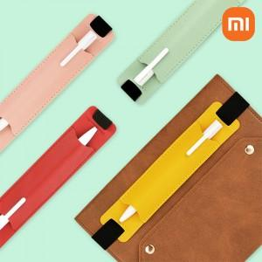 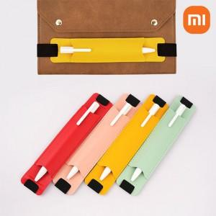 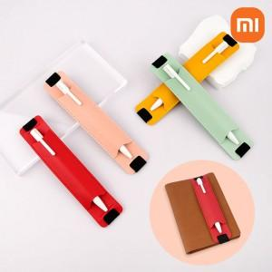

【상세/제작정보】

【인쇄/포장옵션】 | [볼펜] 레이저, [볼펜] 풀칼라, [펜파우치] 실크, [펜파우치] 레이저 / 포장지포장

【공급단가】 | 수량 | 50~ | 100~ | 300~ | 1,000~ | 5,000~
*VAT별도 | 단가 | 2,970원 | 2,860원 | 2,730원 | 2,600원 | 2,510원

【상품 URL】 | https://www.synergygift.co.kr:443/src/goods_detail.php?gdno=47778

